Resumen
CONTROL REGISTRO DE MANTENIMIENTOS UGC SEDE CENTRO

 |  |  |  |  |  |  | X |  | 
 |  | CONVENCIONES |  | / | PROGRAMADO |  | /
 |  |  |  |  | NO PROGRAMADO
 |  |  |  | ✓ | EJECUTADO |  | ✓
 |  |  |  | X | REPROGRAMADO |  | O

IR
DETALLE |  |  |  |  |  |  |  |  | 2023 |  |  |  |  |  |  |  |  |  |  |  | |
CATEGORIA | # | ACTIVIDADES DE MANTENIMIENTO INFRAESTRUCTURA | ENLACE | Ubicación | Personal Requerido | Material, equipos y herramientas Requeridas | Frecuencia | Semana de ejecución en el mes | Enero | Febrero | Marzo | Abril | Mayo | Junio | Julio | Agosto | Septiembre | Octubre | Noviembre | Diciembre
Mantenimiento instalaciones electricas | 1 | Mantenimiento interruptores |  | 1. Tarima plazoleta principal de arquitectura 2. Zona inferior tarima plazoleta de arquitectura. 3. Baños. | Personal tecnico con conocimientos basicos en instalaciones electricas de media tensión. | Destornilladores, llaves, flexómetro, multímetro, alicates, pinzas, elementos de limpieza, equipos de medición de presión, filtros de aire, de aceite | Mensual | Última semana |  | / | ✓ | X | X | X | X | X | X | X | X | X
IR
Mantenimiento instalaciones electricas | 2 | Mantenimiento toma corrientes |  | 1. Tarima plazoleta principal de arquitectura 2. Zona inferior tarima plazoleta de arquitectura. 3. Baños. | Personal tecnico con conocimientos basicos en instalaciones electricas de media tensión. | Destornilladores, llaves, flexómetro, multímetro, alicates, pinzas, elementos de limpieza, equipos de medición de presión, filtros de aire, de aceite | Semanal | Segunda semana |  | / | ✓ | X | X | X | X | X | X | X | X | X
IR
Mantenimiento instalaciones electricas | 3 | Mantenimiento iluminación |  | 1. Tarima plazoleta principal de arquitectura 2. Zona inferior tarima plazoleta de arquitectura. 3. Baños. | Personal tecnico con conocimientos basicos en instalaciones electricas de media tensión. | Destornilladores, llaves, flexómetro, multímetro, alicates, pinzas, elementos de limpieza, equipos de medición de presión, filtros de aire, de aceite | Mensual | Ultima semana |  | / | ✓ | X | X | X | X | X | X | X | X | X
IR
Mantenimiento instalaciones electricas | 4 | Inspeccion y/o mantenimiento tableros electricos. |  | 1. Tarima plazoleta principal de arquitectura 2. Zona inferior tarima plazoleta de arquitectura. 3. Baños. | Personal tecnico con conocimientos basicos en instalaciones electricas de media tensión. | Destornilladores, llaves, flexómetro, multímetro, alicates, pinzas, elementos de limpieza, equipos de medición de presión, filtros de aire, de aceite | Mensual | Ultima semana |  | / | ✓ | X | X | X | X | X | X | X | X | X
 | 5

1. Mtto interruptores
 |  |  | REGISTRO DE MANTENIMIENTO

VOLVER
 |  |  | HOJA DE VIDA MANTENIMIENTO A INSTALACIONES UGC - SEDE CENTRO

Actividad |  | Mantenimiento interruptores |  |  |  | 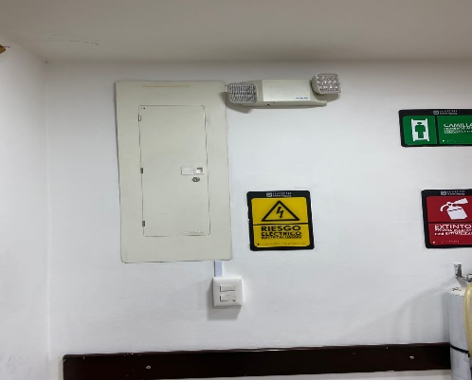 INSERTAR IMAGEN
Código |  | 1.00
Categoria |  | #N/A
Personal Requerido |  | Personal tecnico con conocimientos basicos en instalaciones electricas de media tensión.
Frecuencia |  | Mensual
Ubicación |  | #N/A
Material, equipos y herramientas Requeridas |  | Mensual
RUTINA DE MANTENIMIENTO
ACTIVIDAD
Verifique el funcionamiento del interruptor
Ajuste tornilleria
Realice limpieza o desmanche.
En caso de encontrarse roto, manchada o dañado por favor realizar el remplazo por un nuevo elemento

Marque con equis (X) si el mantenimiento ejecutado es Preventivo P o Correctivo C
HISTORIAL DE MANTENIMIENTOS
FECHA | ACTIVIDADES DESARROLLADAS |  |  | P | C | REPUESTOS | EJECUTO | VALIDO
2023-01-01 | Se realiza el mantenimiento de interruptores evidenciando que no se encuentran con novedades |  |  | X |  | No requiere | Luis Silva | Daniel Garcia

